AUDITORIA
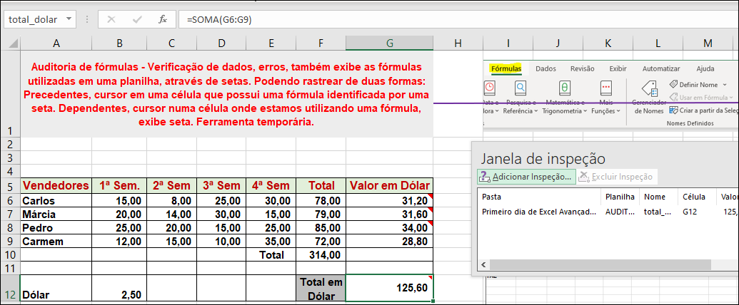
Auditoria de fórmulas - Verificação de dados, erros, também exibe as fórmulas utilizadas em uma planilha, através de setas. Podendo rastrear de duas formas: Precedentes, cursor em uma célula que possui uma fórmula identificada por uma seta. Dependentes, cursor numa célula onde estamos utilizando uma fórmula, exibe seta. Ferramenta temporária.

 |  |  |  |  |  |  | Verificação de Erros

Vendedores | 1ª Sem. | 2ª Sem | 3ª Sem | 4ª Sem | Total | Valor em Dólar
Carlos | 15.00 | 8.00 | 25.00 | 30.00 | 78.00 | 31.20
Márcia | 20.00 | 14.00 | 30.00 | 15.00 | 79.00 | 31.60
Pedro | 25.00 | 20.00 | 15.00 | 25.00 | 85.00 | 34.00
Carmem | 12.00 | 15.00 | 10.00 | 35.00 | 72.00 | 28.80
 |  |  |  | Total | 314.00

Dólar | 2.50 |  |  |  | Total em Dólar | 125.60

TOTAL | 2000 |  |  |  |  |  | Rastreio de Erros
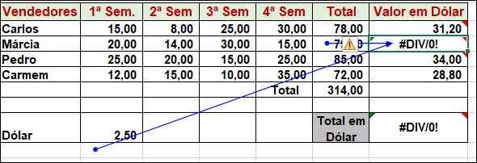
 |  |  | 1500

 |  |  |  |  |  |  | Rastreio entre planilhas
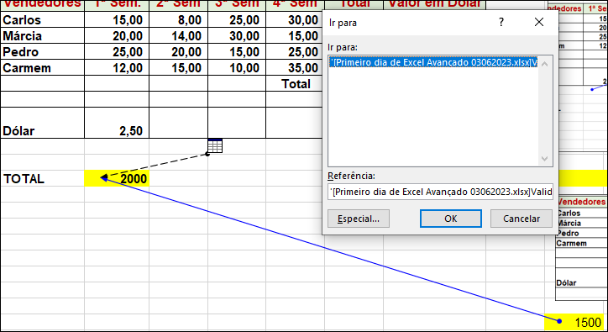

 |  |  |  |  |  |  | Gerenciador de Nomes de Células
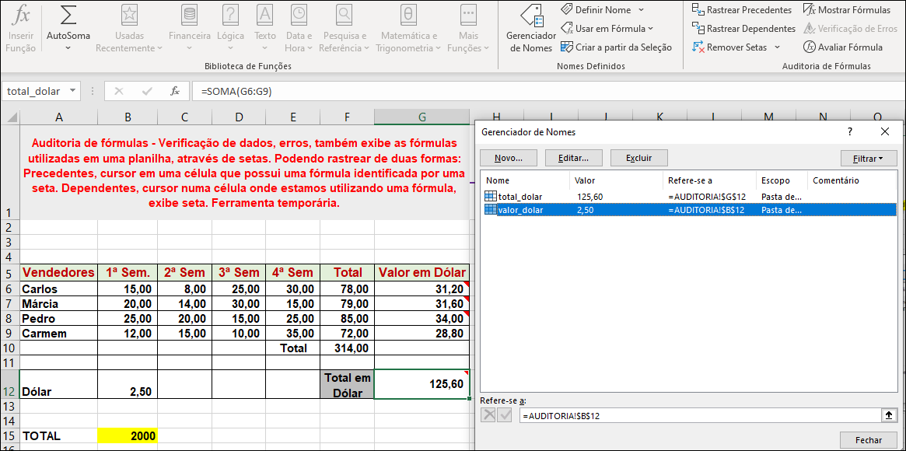

 |  |  |  |  |  |  | Inspeção

Validação de Dados
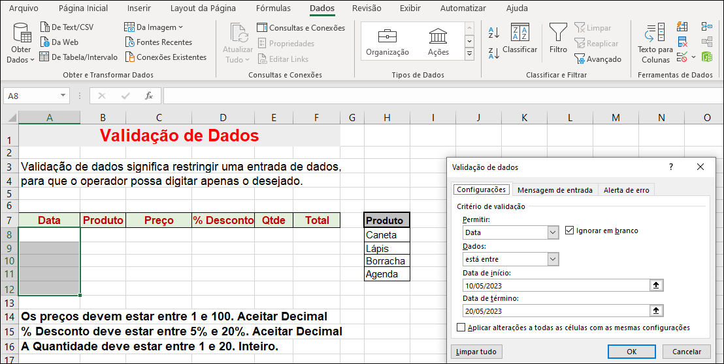
Validação de Dados
 |  |  |  |  |  |  |  | Validação de Dados
Validação de dados significa restringir uma entrada de dados,
para que o operador possa digitar apenas o desejado.

Data | Produto | Preço | % Desconto | Qtde | Total |  | Produto
2023-05-10 | Caneta | 12.5 | 5.50% | 5 | 59.06 | FORM2 | Caneta
2023-05-11 | Lápis | 1.2 | 15.50% | 2 | 2.03 | FORM1 | Lápis
2023-05-12 | Borracha | 1 | 6.30% | 17 | 15.93 |  | Borracha
2023-05-13 | Agenda | 12.39 | 5.40% | 13 | 152.37 |  | Agenda
2023-05-14 | Caneta | 1.6 | 8.17% | 12 | 17.63

Os preços devem estar entre 1 e 100. Aceitar Decimal
% Desconto deve estar entre 5% e 20%. Aceitar Decimal
A Quantidade deve estar entre 1 e 20. Inteiro.
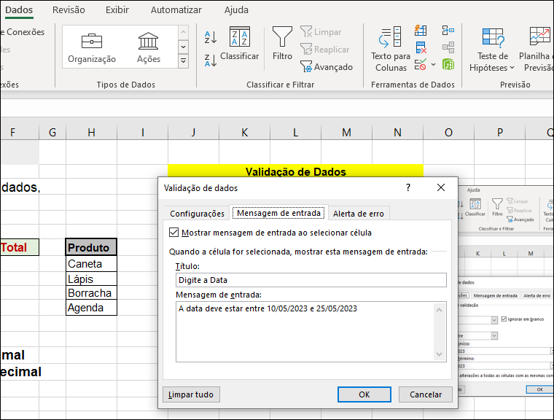
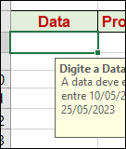

500

 |  |  |  |  |  |  |  |  | É possível copiar valor de outra célula para célula que tem restrição, só não é possível inserir manualmente.
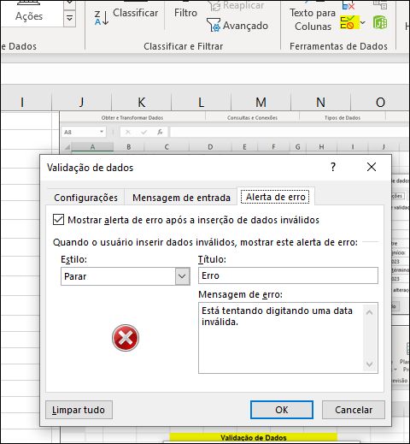

 |  |  |  |  |  |  |  | Erro: digitar produto que não existe na lista

 |  |  |  |  |  |  |  | Validação de Dados Decimais
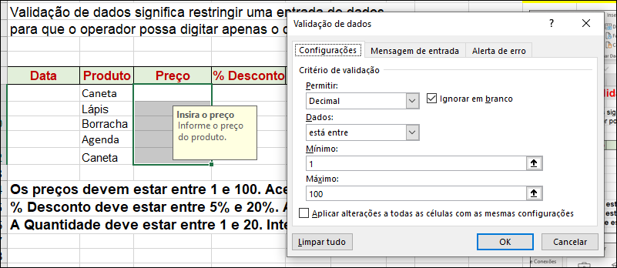

 |  |  |  |  |  |  |  | Erro: digitar preço que não estar no limite

 |  |  |  |  |  |  |  | Porcentagem na Validação de Dados
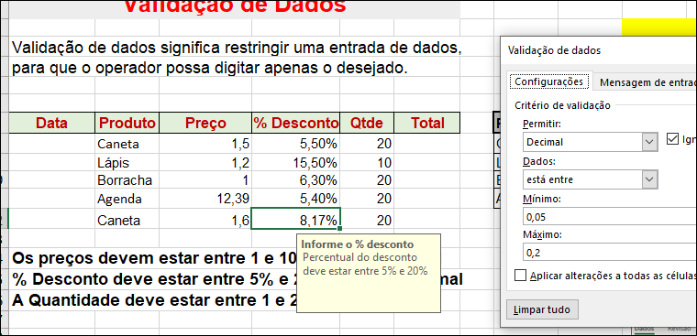

 |  |  |  |  |  |  |  | Fórmulas cálculo desconto percentual

Filtro avançado
Filtro Avançado

Área de Critério
Marca | Modelo | Cor | Combustível | Ano | Valor | Marca |  |  |  |  |  | Cor
Fiat | Palio | Branca | G | 2014 | 23,000.00 | Fiat |  |  |  |  |  | Branca
Fiat | Palio | Vermelho | G | 2014 | 21,500.00 |  |  |  |  |  |  | Azul
Fiat | Uno | Azul | A | 2012 | 20,000.00 | Marca | Modelo | Cor | Combustível | Ano | Valor | Preto
Fiat | Weekend | Prata | G | 2014 | 35,000.00 | Fiat | Palio | Branca | G | 2014 | 23,000.00
Fiat | Weekend | Branca | G | 2013 | 32,000.00 | Fiat | Palio | Vermelho | G | 2014 | 21,500.00 | Marca | Modelo | Cor | Combustível | Ano | Valor
Fiat | Siena | Preto | G | 2013 | 35,000.00 | Fiat | Uno | Azul | A | 2012 | 20,000.00 | Fiat | Palio | Branca | G | 2014 | 23,000.00
Área de Extração
Fiat | Siena | Prata | A | 2012 | 30,000.00 | Fiat | Weekend | Prata | G | 2014 | 35,000.00 | Fiat | Uno | Azul | A | 2012 | 20,000.00
Ford | KA | Prata | A | 2013 | 23,000.00 | Fiat | Weekend | Branca | G | 2013 | 32,000.00 | Fiat | Weekend | Branca | G | 2013 | 32,000.00
Ford | KA | Preto | A | 2011 | 20,000.00 | Fiat | Siena | Preto | G | 2013 | 35,000.00 | Fiat | Siena | Preto | G | 2013 | 35,000.00
Ford | Fiesta | Azul | G | 2012 | 28,000.00 | Fiat | Siena | Prata | A | 2012 | 30,000.00 | Ford | KA | Preto | A | 2011 | 20,000.00
Ford | Fiesta | Branca | G | 2010 | 20,000.00 |  |  |  |  |  |  | Ford | Fiesta | Azul | G | 2012 | 28,000.00
Ford | Focus | Branca | G | 2011 | 40,000.00 |  |  |  |  |  |  | Ford | Fiesta | Branca | G | 2010 | 20,000.00
Área de Entrada = Base de Dados
Área de Entrada = Base de Dados
Ford | Focus | Prata | G | 2010 | 38,000.00 | Combustível | Ano |  |  |  |  | Ford | Focus | Branca | G | 2011 | 40,000.00
GM | Celta | Cinza | A | 2013 | 18,500.00 | G | >2010 | condição |  |  |  | GM | Celta | Branca | G | 2012 | 25,300.00
GM | Cobalt | Cinza | A | 2010 | 27,500.00 |  |  |  |  |  |  | GM | Cobalt | Branca | G | 2011 | 28,500.00
GM | Celta | Branca | G | 2012 | 25,300.00 | Marca | Modelo | Cor | Combustível | Ano | Valor | VW | Saveiro | Branca | G | 2012 | 38,500.00
GM | Cobalt | Branca | G | 2011 | 28,500.00 | Fiat | Palio | Branca | G | 2014 | 23,000.00 | VW | Saveiro | Preto | G | 2011 | 36,500.00
VW | Saveiro | Branca | G | 2012 | 38,500.00 | Fiat | Palio | Vermelho | G | 2014 | 21,500.00 | VW | Gol | Preto | A | 2011 | 22,000.00
VW | Saveiro | Preto | G | 2011 | 36,500.00 | Fiat | Weekend | Prata | G | 2014 | 35,000.00
VW | Gol | Cinza | A | 2010 | 20,000.00 | Fiat | Weekend | Branca | G | 2013 | 32,000.00
VW | Gol | Preto | A | 2011 | 22,000.00 | Fiat | Siena | Preto | G | 2013 | 35,000.00 | EXPLICAÇÃO
Fiat | Weekend | Prata | G | 2014 | 35,000.00 | Ford | Fiesta | Azul | G | 2012 | 28,000.00
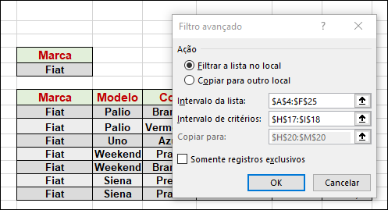
 |  |  |  |  |  | Ford | Focus | Branca | G | 2011 | 40,000.00
 |  |  |  |  |  | GM | Celta | Branca | G | 2012 | 25,300.00
 |  |  |  |  |  | GM | Cobalt | Branca | G | 2011 | 28,500.00
 |  |  |  |  |  | VW | Saveiro | Branca | G | 2012 | 38,500.00
BASE DE DADOS
 |  |  |  |  |  | VW | Saveiro | Preto | G | 2011 | 36,500.00

Modelo
Weekend

SELECIONAR CÉLULA EM BRANCO.
Marca | Modelo | Cor | Combustível | Ano | Valor
Fiat | Weekend | Prata | G | 2014 | 35,000.00
Fiat | Weekend | Branca | G | 2013 | 32,000.00

 |  |  |  |  |  | Marca
 |  |  |  |  |  | F* | condição
 |  |  |  |  |  | Marca | Modelo | Cor | Combustível | Ano | Valor | Ano | Ano
 |  |  |  |  |  | Fiat | Palio | Branca | G | 2014 | 23,000.00 | >=2011 | <=2012 | condição
 |  |  |  |  |  | Fiat | Palio | Vermelho | G | 2014 | 21,500.00
 |  |  |  |  |  | Fiat | Uno | Azul | A | 2012 | 20,000.00 | Marca | Modelo | Cor | Combustível | Ano | Valor
 |  |  |  |  |  | Fiat | Weekend | Prata | G | 2014 | 35,000.00 | Fiat | Uno | Azul | A | 2012 | 20,000.00
 |  |  |  |  |  | Fiat | Weekend | Branca | G | 2013 | 32,000.00 | Fiat | Siena | Prata | A | 2012 | 30,000.00
 |  |  |  |  |  | Fiat | Siena | Preto | G | 2013 | 35,000.00 | Ford | KA | Preto | A | 2011 | 20,000.00
 |  |  |  |  |  | Fiat | Siena | Prata | A | 2012 | 30,000.00 | Ford | Fiesta | Azul | G | 2012 | 28,000.00
 |  |  |  |  |  | Ford | KA | Prata | A | 2013 | 23,000.00 | Ford | Focus | Branca | G | 2011 | 40,000.00
 |  |  |  |  |  | Ford | KA | Preto | A | 2011 | 20,000.00 | GM | Celta | Branca | G | 2012 | 25,300.00
 |  |  |  |  |  | Ford | Fiesta | Azul | G | 2012 | 28,000.00 | GM | Cobalt | Branca | G | 2011 | 28,500.00
 |  |  |  |  |  | Ford | Fiesta | Branca | G | 2010 | 20,000.00 | VW | Saveiro | Branca | G | 2012 | 38,500.00
 |  |  |  |  |  | Ford | Focus | Branca | G | 2011 | 40,000.00 | VW | Saveiro | Preto | G | 2011 | 36,500.00
 |  |  |  |  |  | Ford | Focus | Prata | G | 2010 | 38,000.00 | VW | Gol | Preto | A | 2011 | 22,000.00

